1、做成可执行JAR
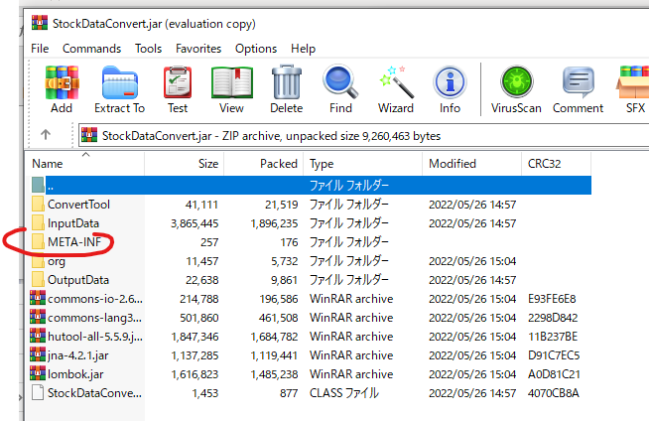
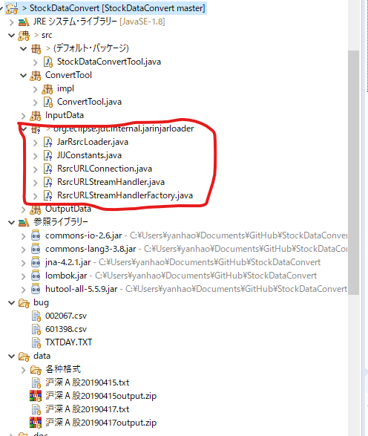
 | 做成可执行JAR
 |  | 要求将需要的jar包都打在一起

 | 这个阶段只生成JAR就好（必要的jar包搭在一起）
 |  | JRE环境和XP环境留在下一个阶段处理

 | 为了可应付32环境，需要WINXP的基础lib也加入
 |  | 需要将启动class指定为
 |  |  | org.eclipse.jdt.internal.jarinjarloader.JarRsrcLoader
 |  |  | （需要提前指定上述文件）
 |  |  | （之后在制作exe文件时会用到）

 |  |  | 选择下面的选项会自带的
 |  |  |  | Package required libraries into generated JAR。
 |  |  |  |  | 把所有的import JAR都包在JAR的根目录下

 | 需要注意生成的MANIFEST.MF（不要你管会自动生成）
 |  | Manifest-Version: 1.0
 |  | Rsrc-Class-Path: ./ commons-io-2.6.jar commons-lang3-3.8.jar jna-4.2.1
 |  | .jar lombok.jar hutool-all-5.5.9.jar
 |  | Class-Path: .
 |  | Rsrc-Main-Class: StockDataConvertTool
 |  | Main-Class: org.eclipse.jdt.internal.jarinjarloader.JarRsrcLoader

做成可执行JAR

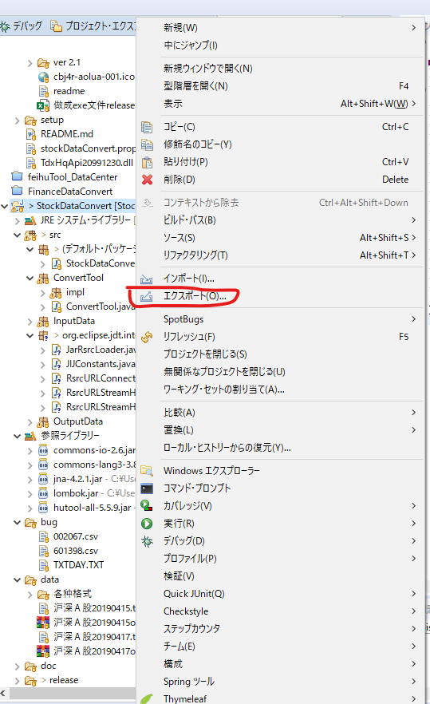

选可执行JAR

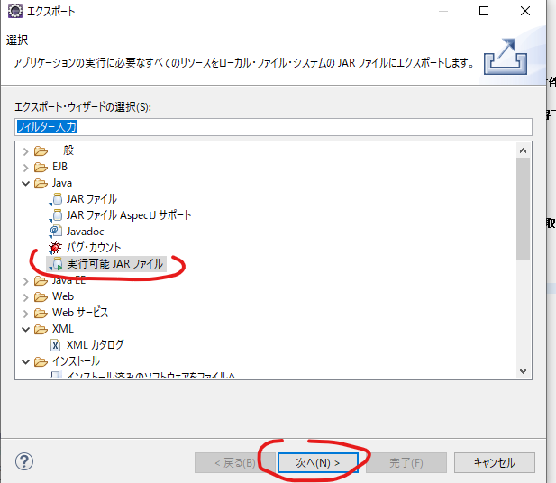

选第二项（Package required libraries into generated JAR。）
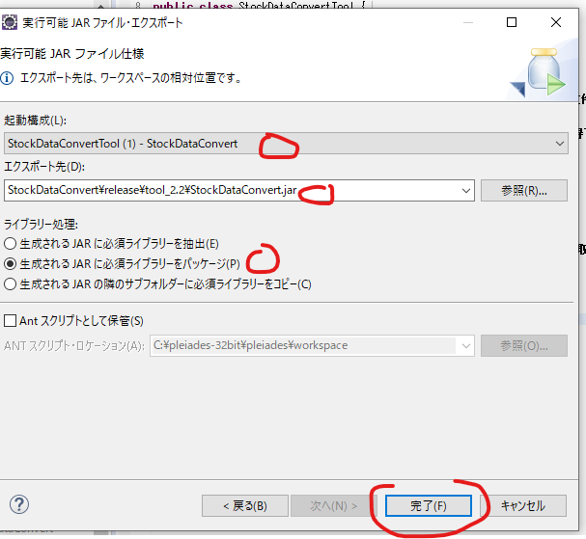

 |  |  |  |  |  |  | 4）关于library handling部分的解释如下：
 |  |  |  |  |  |  | Extract required libraries into generated JAR。
 |  |  |  |  |  |  |  | 把所有的import JAR都拆开来，包含在JAR的各个目录中，ex. net/org/xxx.class
 |  |  |  |  |  |  | Package required libraries into generated JAR。
 |  |  |  |  |  |  |  | 把所有的import JAR都包在JAR的根目录下
 |  |  |  |  |  |  | Copy required libraries into a sub-folder next to the generated JAR。
 |  |  |  |  |  |  |  | 把所有import JAR放在JAR外面独立的一个文件夹

 |  | 选第一项的结果是
 |  |  | 把所有的import JAR都拆开来，包含在JAR的各个目录中
 |  |  | 这会导致无法找到主程序

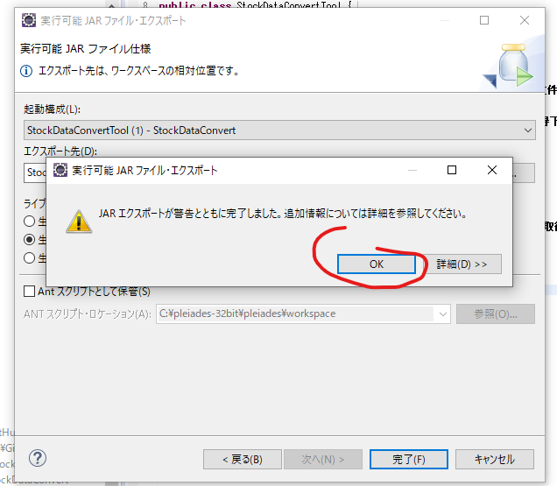

 |  |  |  |  |  | x
 | 以下是为了验证输出的正确性

 |  | 打开jar文件需要以下tool
 |  |  | winrar-x64-611.exe
 |  | 之前出现无法找到主类的错误
 |  | 上网一查，都说是MANIFEST.MF没配好
 |  |  | 但是都没有说这个东西是怎么配的
 |  |  |  | 然后我就顺着这个思路往下走
 |  |  |  |  | 就算手动修改了MANIFEST.MF也不好使
 |  |  | 后来注意到之前的文件里的jar是完整的，并未被解压保存
 |  |  | 然后一查做成jar的时候，需要选择第二项（并不是之前的手顺给的第一项）
 |  |  | 改完之后，再打开jar内部，发现一切都正常了。

 |  |  | 以下为正常的状态

2、做成exe
前提准备： |  | 1、需要一个可执行的jar（参照【1、做成j可执行jar】
 |  | 2、需要做成exe的工具（参照【exe4j工具】

 | 【存在 .exe4j 文件】
 |  |  | [StockDataConvertTool20191124.exe4j] 是可用的exe4j工具的配置文件
 |  |  | 在安装好exe4j工具的前提下、双击该文件打开exe4j工具

 | 【不存在 .exe4j 文件】
 |  |  | 直接打开【exe4j工具】即可。参照【前言】中的【参照】里面的帖子

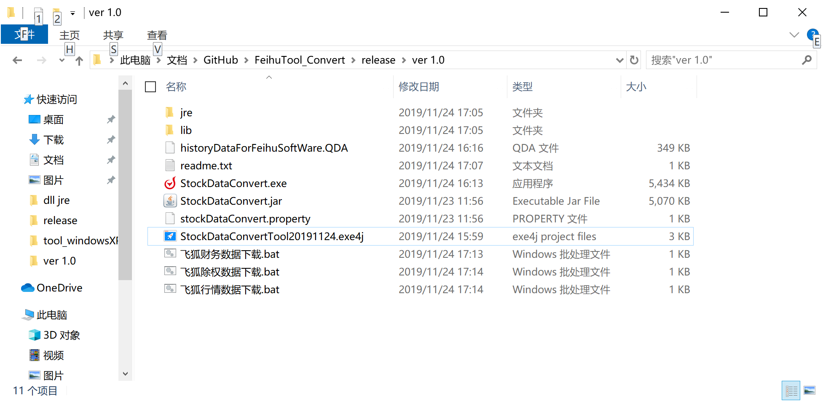

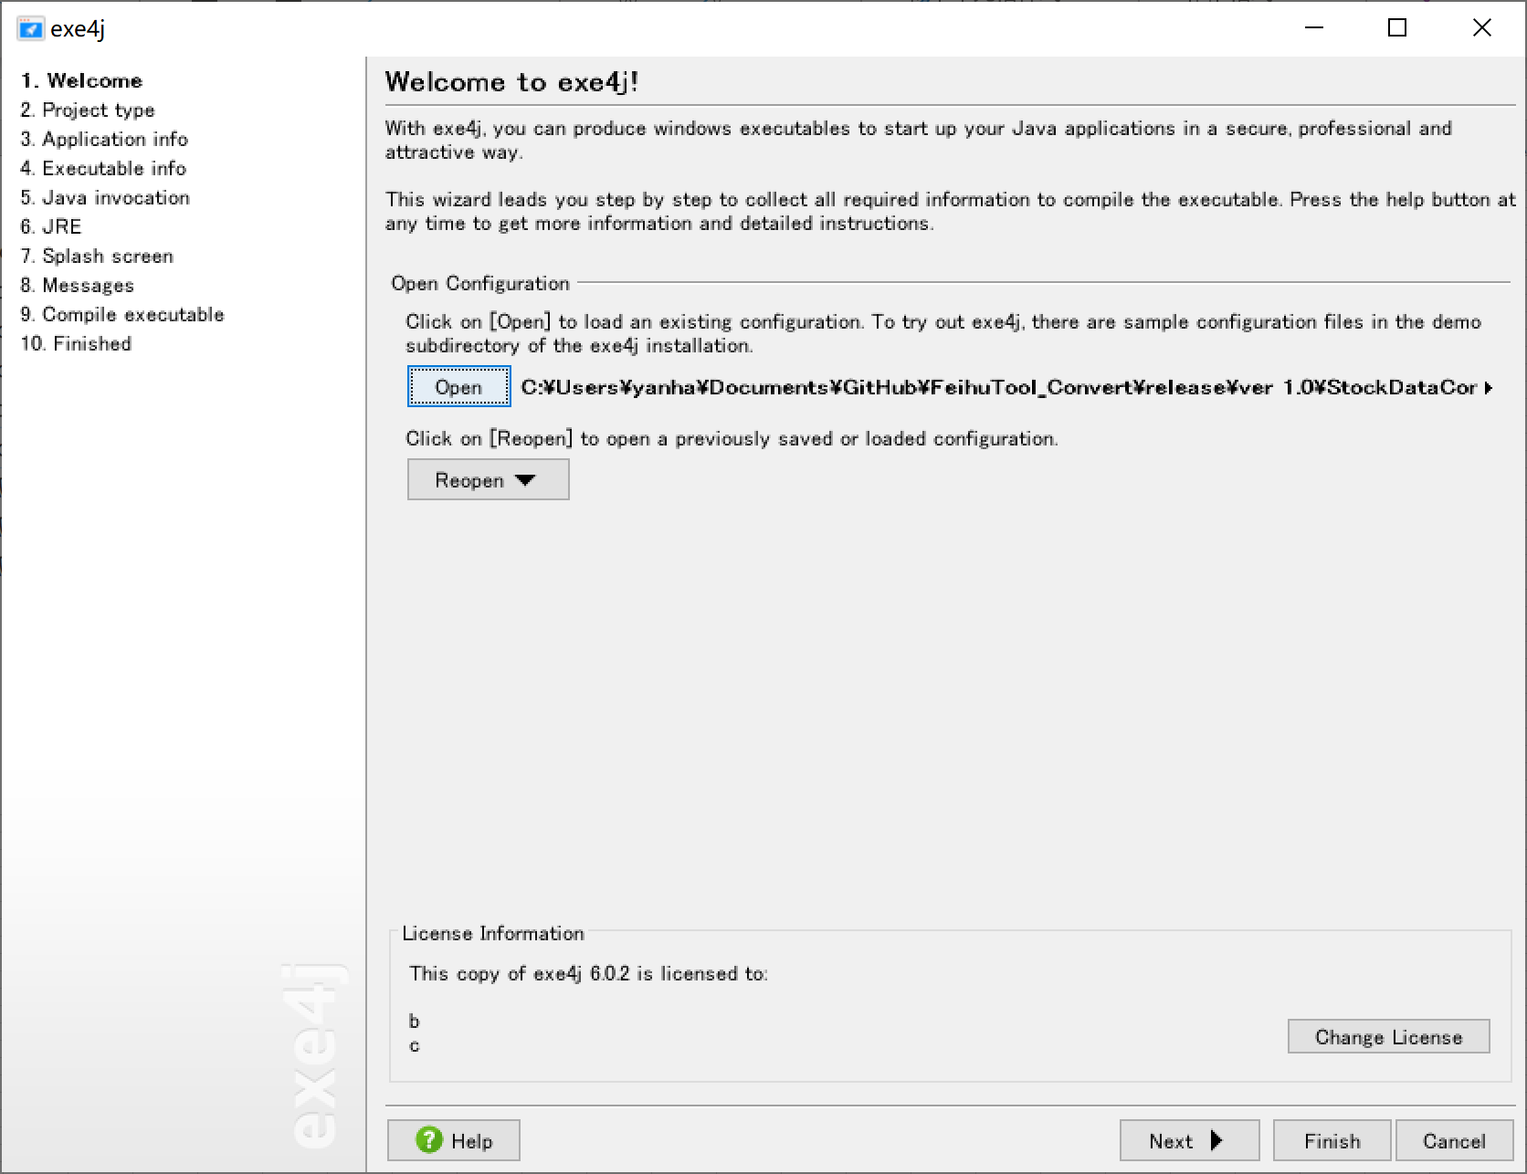

 |  |  |  |  | 这是你刚才那个文件的全路径
 |  |  |  |  | 不用动、直接下一步

 |  |  |  |  | 直接下一步

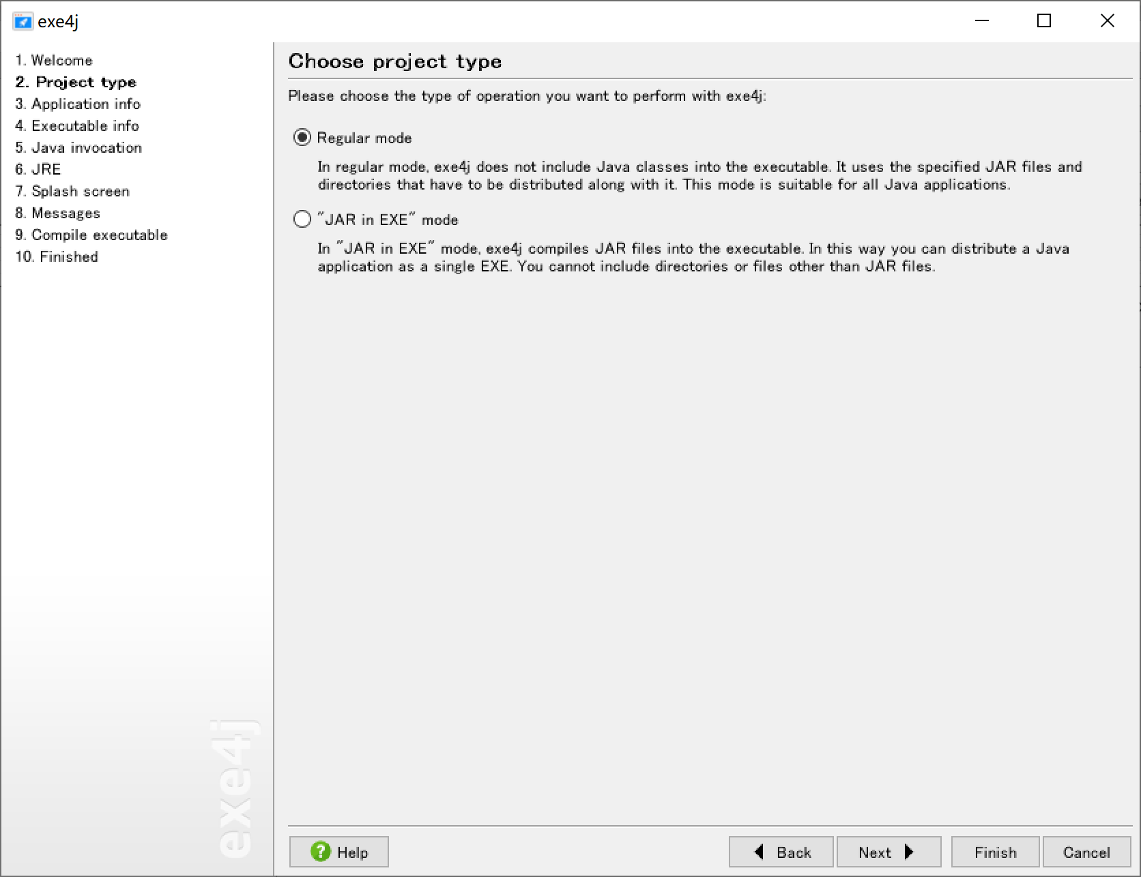

 |  |  |  |  |  | 选Regular Mode目的是exe文件与JAR文件分开，
 |  |  |  |  |  | 好处是更新JAR后，不用每次都更新重新生成exe

 |  |  |  |  | 以上搞定之后继续

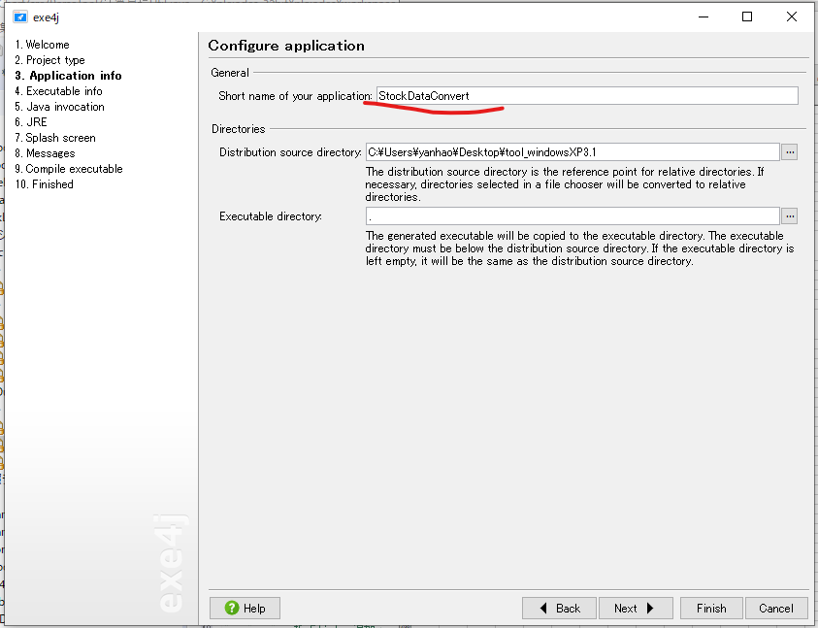

 |  |  |  |  | 程序名称、些什么都行

 |  |  |  |  | 做出的exe文件出力的位置

 |  |  |  |  | 以上搞定之后继续

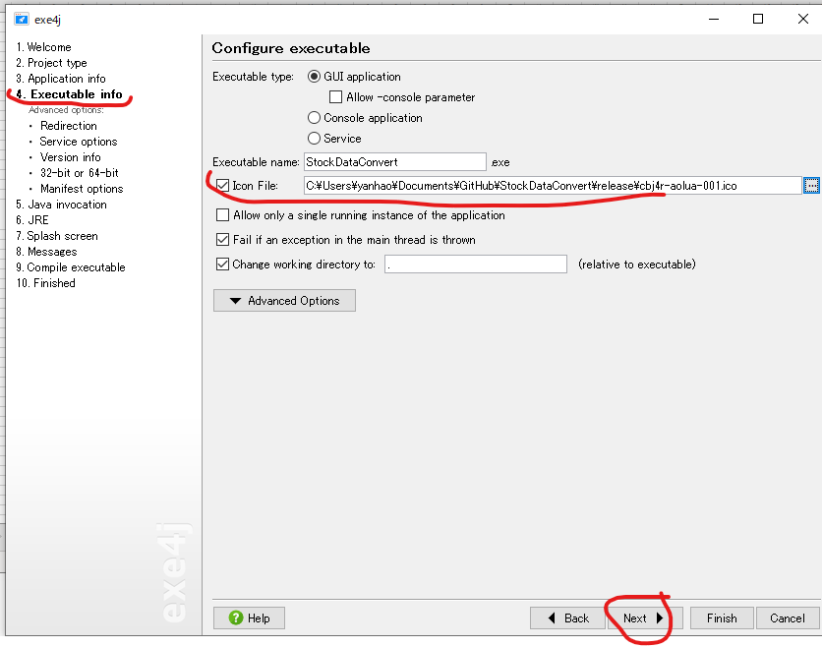

 |  |  |  |  | 这个是程序的小图标、有图片就放、没有就把勾号取消

 |  |  |  |  | 以上搞定之后继续

 | 告诉工具你的jar文件放在那里
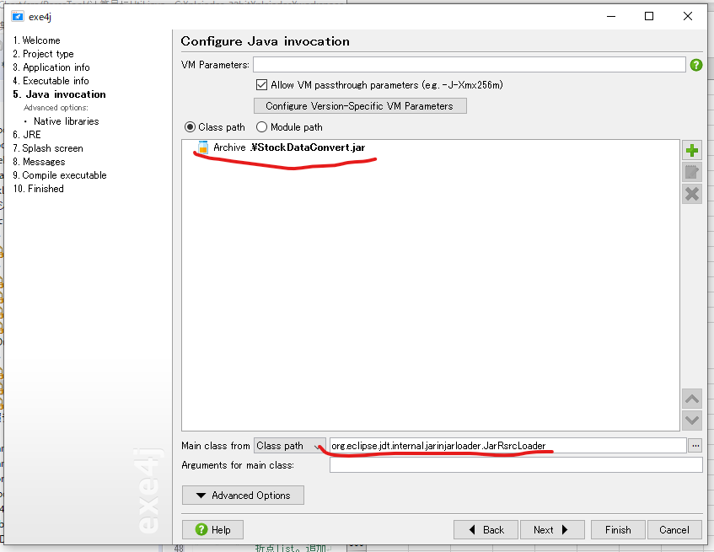

 |  |  |  |  | 这个地址其实就是你在【1、做成j可执行jar】

 |  |  |  |  | 这个是主class的名字（org.eclipse.jdt.internal.jarinjarloader.JarRsrcLoader

 |  |  |  |  | 以上搞定之后继续

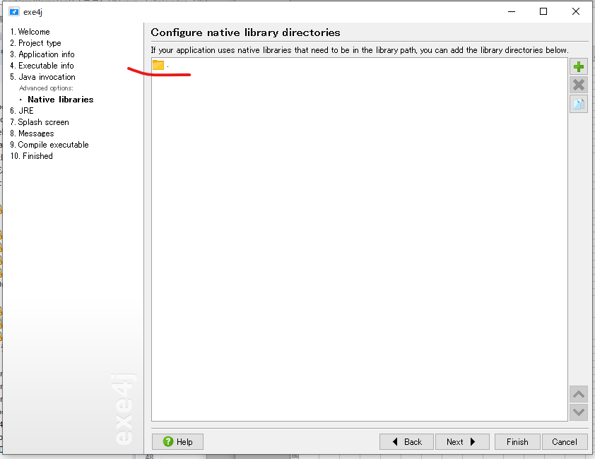
 |  |  |  |  | 注意、这个界面是选择右面的【Native libraries】才出现的
 |  |  |  |  | 将右图的本地的lib文件夹放入（lib里主要是所需的windows运行库

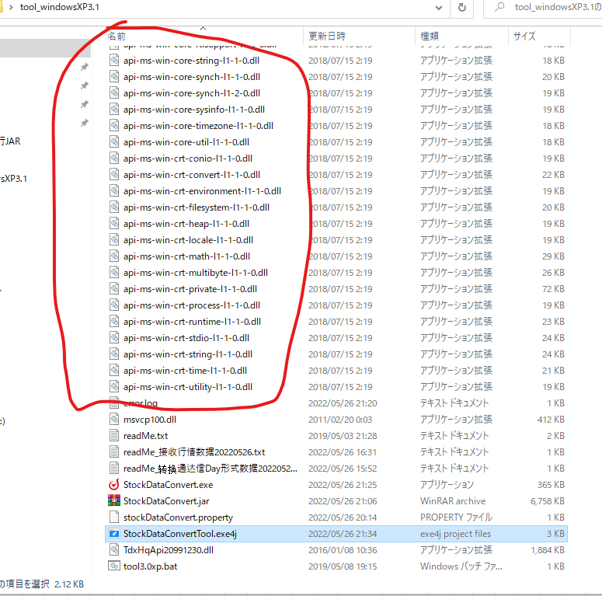

 |  |  |  | 以上搞定之后继续

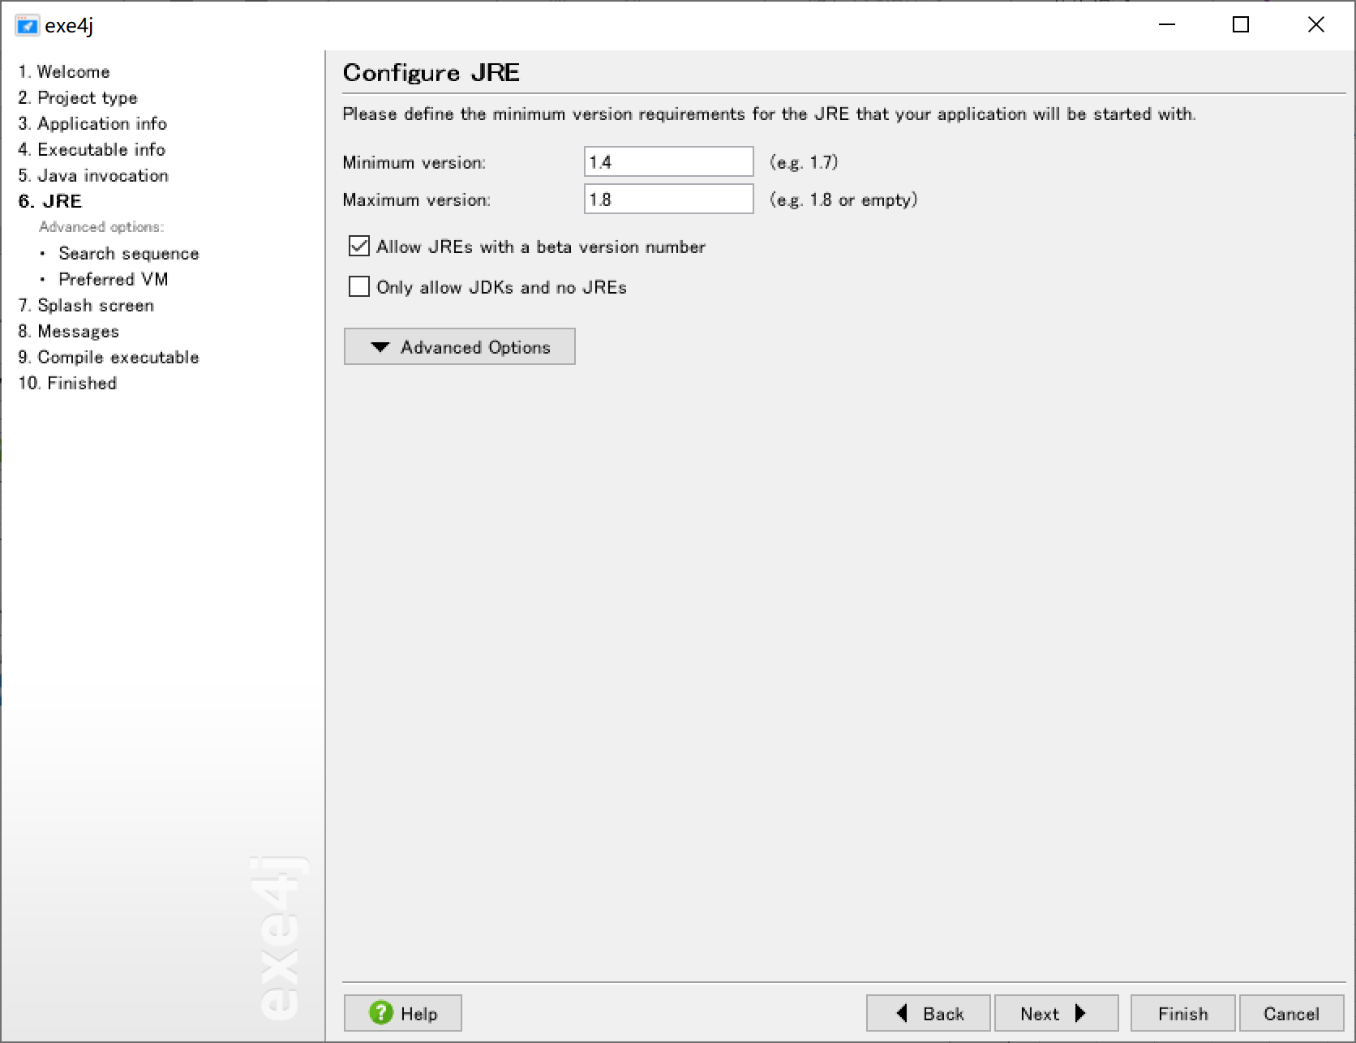

 |  |  |  |  | 我们用的java是32位1.7

 |  |  |  |  | 以上搞定之后继续

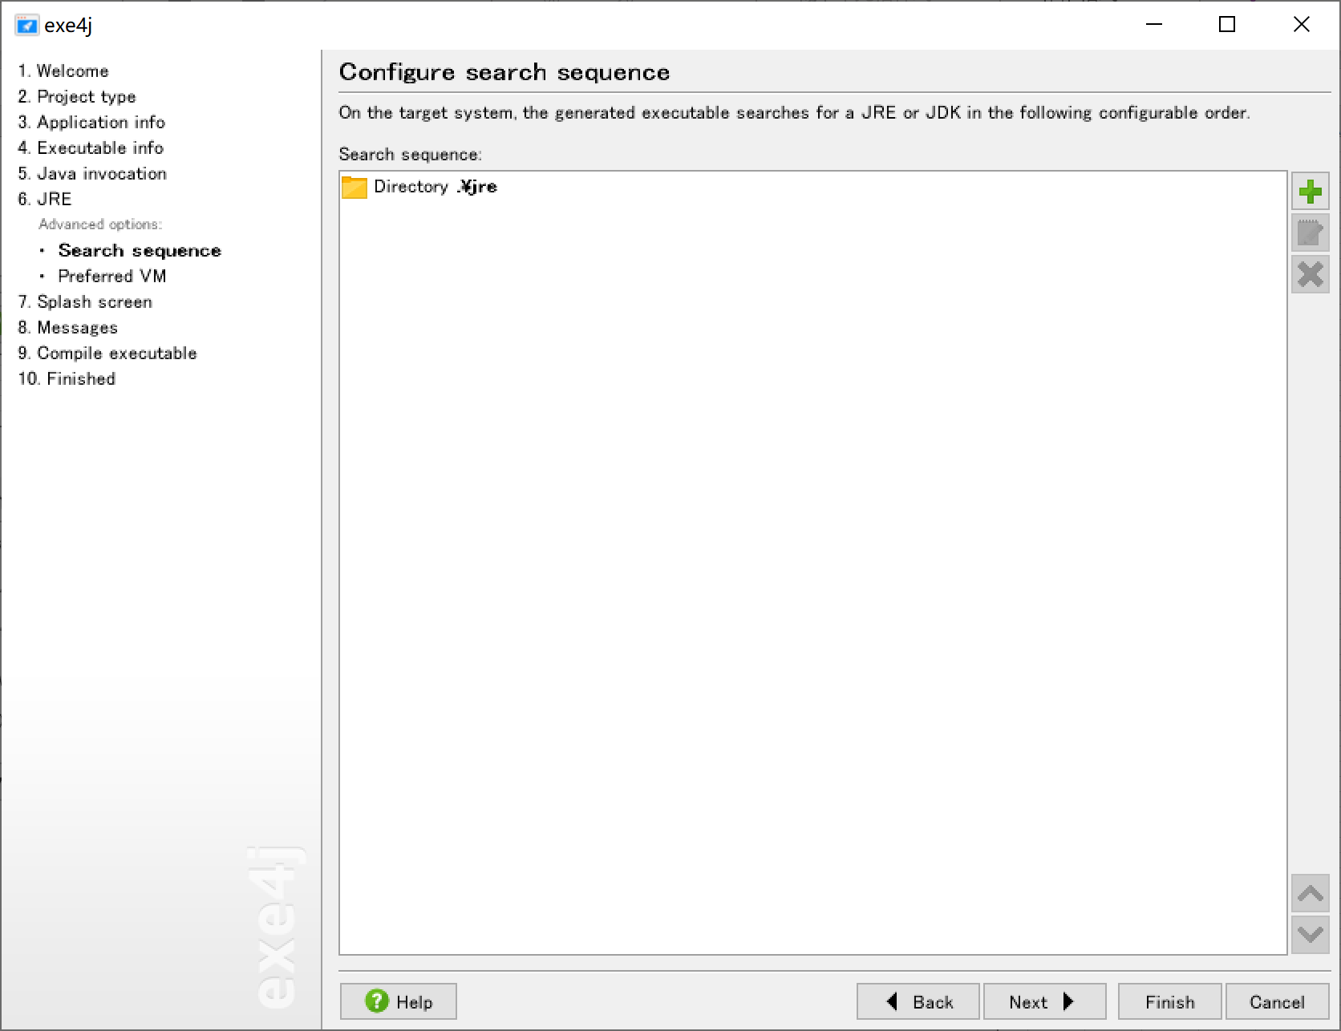

 |  |  |  |  | 注意要选【Search sequence】才能到这个页面
 |  |  |  |  | 将右面画面中的文件夹【jre】放入即可，里面是本地的java的运行环境
 |  |  |  |  | （这样即使用户本地没有安装java也可以运行

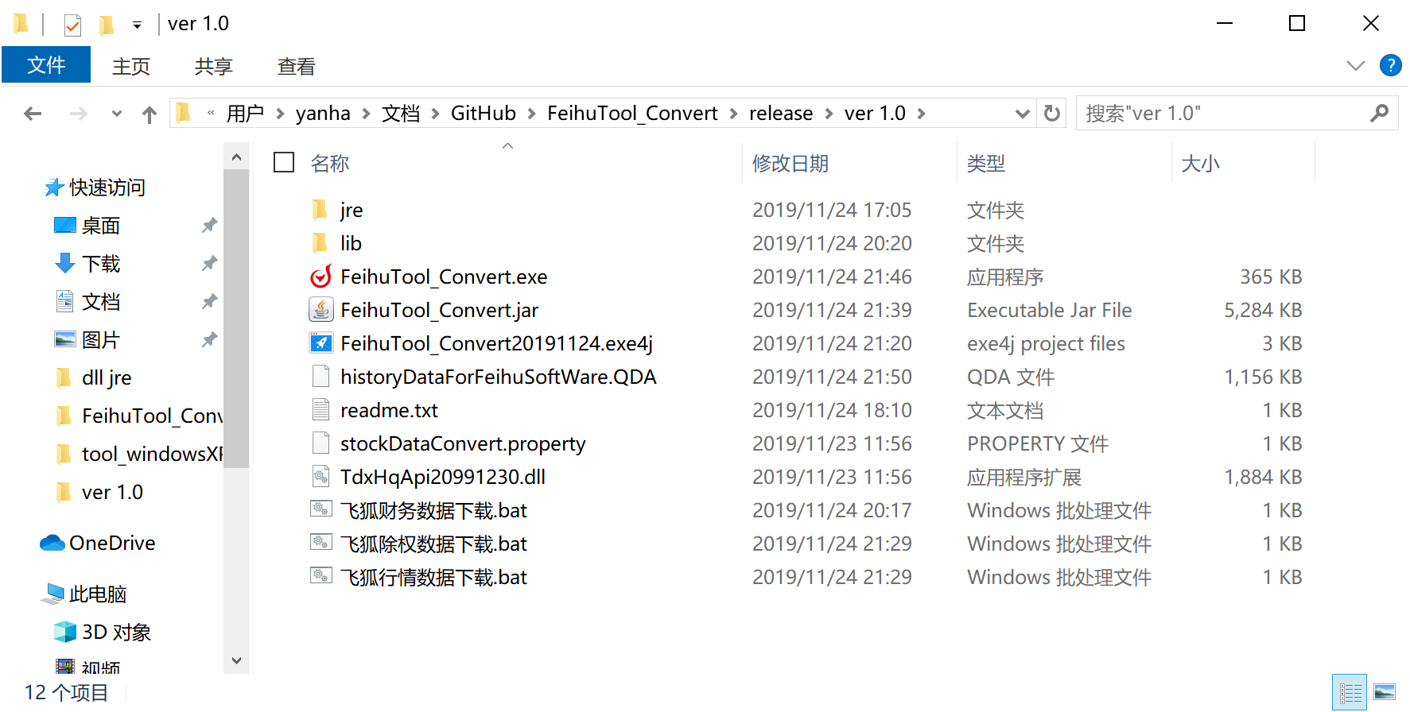

 |  |  |  |  | 以上搞定之后继续

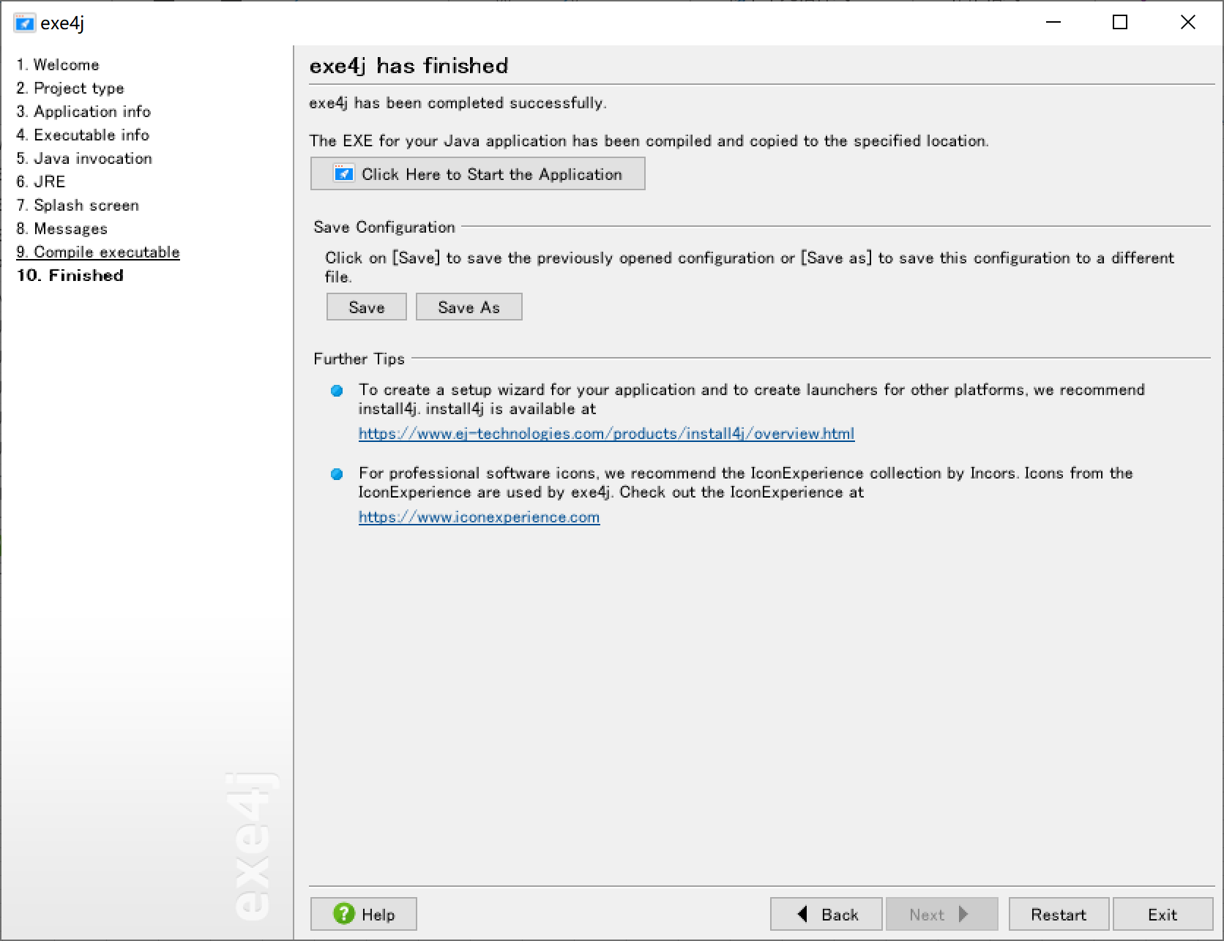

 |  |  |  |  | 直接点【9.Compile executable】就直接做成exe了。

 | 不明白的地方看【前言】中的【参照】里面的帖子

3、合成
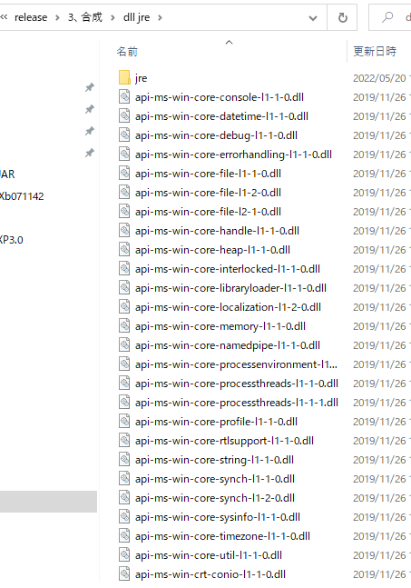
目的 |  | 用户不熟悉JAVA虚拟环境等基础知识
 |  | 工具就是双击执行
 |  | 为了达到免安装JAVA环境，无视32位系统的限制，才需要以下的操作

 | 将 jre和32位系统用DLL与做成的exe合并到一起即可

